상품제안서
777 쓰리세븐 손톱깎이세트 79G | 상품코드: S38989

 |  |  |  |  |  |  | 02-713-8555 | www.synergygift.co.kr
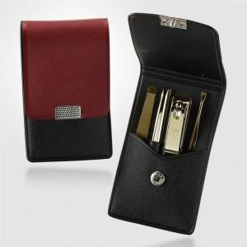

【상세/제작정보】 | <p><span style="font-size: 14pt;">※ 손톱깎이 지렛대 디자인은 예고 없이 변경될 수 있습니다.</span></p><p>&nbsp;</p><p><span style="font-size: 14pt;">※ 기본수량 미만 발주 진행시 별도 문의 바랍니다.</span></p><p><span style="font-size: 14pt;">※ 운임비 별도 발생 됩니다.</span></p>

【인쇄/포장옵션】 | 실크 / 포장지포장

【공급단가】 | 수량 | 50~ | 100~ | 300~ | 1,000~ | 5,000~
*VAT별도 | 79G | 7,030원 | 6,650원 | 6,320원 | 6,160원 | 6,050원
 | 79C | 4,510원 | 4,260원 | 4,050원 | 3,950원 | 3,880원

【상품 URL】 | https://www.synergygift.co.kr:443/src/goods_detail.php?gdno=38989

